对象访问的定位
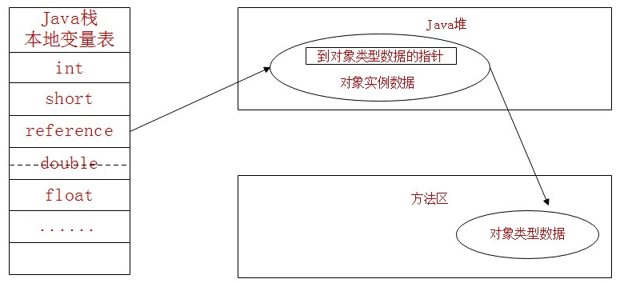
JVM使用对象相关点
 | 建立对象时为了使用对象，JAVA程序需要通过栈上的reference数据来操作堆上的具体对象

JVM主流的访问对象方式：
 | 1.句柄
 | 2.直接指针

句柄访问对象：
 | JAVA堆中将会划分出一块内存来作为句柄池
 | reference中存储的就是对象的句柄地址
 | 句柄中包含了对象实例数据与类型数据各自的具体地址信息
 | 优点就是如果对象被移动了（垃圾收集导致的移动了对象）只会改变句柄中的实例数据指针，不用修改reference本身
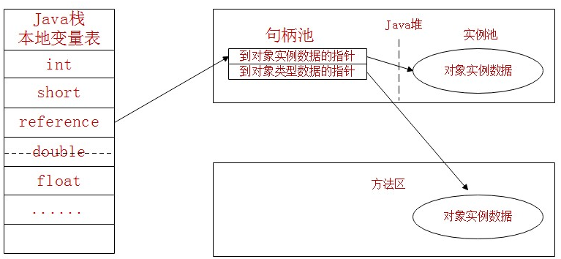

直接指针访问对象：
 | reference直接存储对象实例的数据和对象类型数据的指针
 | 优点就是因为减少了一次指针定位的开销，所以速度快

